Sheet1
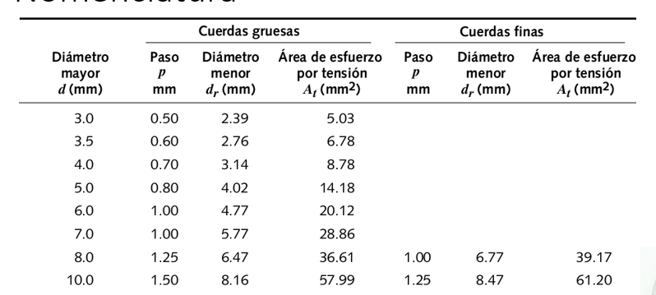

 | Tornillos | ISO 4014 | Observaciones | Cabeza Hexagonal | Clase M-10 | observaciones

 | Característica | Valor | Observaciones | Característica | Valor | Observaciones |  | P/4
 | Diámetro | 10 | [mm] elijo un tornillo del DIN . | Fuerza máxima sobre la junta | 9500 | [N]La sobreestime a partir de la Figura 2. |  | 2375
 | Rosca (Paso)Gruesa | 1.5 | [mm] Criterio mio. No quiero paso fino. | Fuerza mínima sobre la junta | 5500 | [N]La sobreestime a partir de la Figura 2. |  | 1375
 | Ancho tuerca | 8 | [mm] saco dato de DIN[3] | Precarga | 13485 | [N]
 | Espesor arandela | 2 | [mm] saco dato de DIN [3] | Torque de apriete | 28.3185 | [N.m] FORMULA POWERPOINT [4]
 | Longitud | 65 | [mm] Elegí este | Fuerza máxima sobre un bulón | 2375 | [N]
 | L lisa | 39 | [mm ]Saco dato DIN [3] | Fuerza minima sobre un bulón | 1375 | [N]
 | L roscada junta | 26 | [mm ]Saco dato DIN [3]
 | C | 0.147 | Usando la tabla powerpoint [4]
 | kb | 197689116.17 | FORMULA POWERPOINT [4]
 | km | 1145307596.95 | FORMULA POWERPOINT [4]
 | At | 57.99 | [mm2] de la referencia [4] |  |  |  |  |  |  | usando le diametro mayor 10 es confruente con la tabla
 | kfm | 1.3670301644
 | kf | 5.9682 | [N.m] FORMULA POWERPOINT [4]
 | Material | Acero SAE 1020 | -
 | Módulo de Young | 200 | [Gpa] Según https://es.slideshare.net/948074727/aisi1020
 | Tensión de fluencia | 340 | [Mpa] correponden clase 4.6 según powerpoint. |  |  |  |  |  | parte de
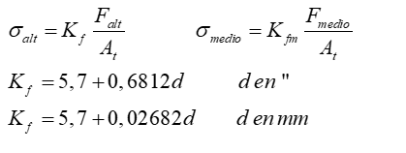
 | Resistencia mínima de prueba | 310 | [Mpa] correponden clase 4.6 según powerpoint.
 | Resistencia última | 420 | [Mpa] corresponden a clase 4.6 según powerpoint.

 | f seg Tracción | f seg Corte | f seg torsion | f seg Separación | f fatiga
 | 1.4 | 1.4 | 6.0 | 6.7 | 4.01E+00

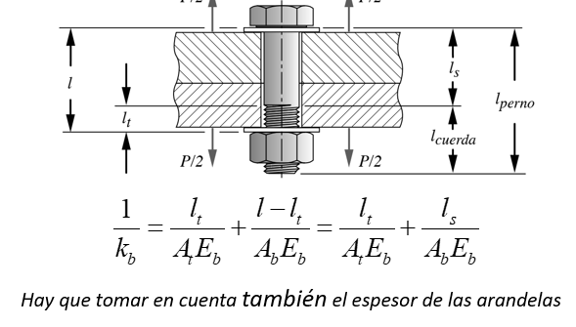

 |  |  |  |  |  | Parte fs corte
 |  |  |  |  |  | As | 37.699111843 |  | Esfe

 |  |  |  |  |  |  |  |  | 40.948275862
 |  |  |  | para fatiga
 |  |  |  | Fuerza alterna sobre bulón | 174.8 | sigma alterno | 17990021.728
 |  |  |  | Fuerza medio sobre bulón | 13659.8 | sigma medio | 322009978.27
 |  |  |  | Fm | 11459.6 | sigma i | 317889321.73
 |  |  |  | Fb | 13834.6
 |  |  |  | se | 1.68E+08
 |  |  |  | sult | 4.20E+08
 |  |  |  |  |  | factor fatiga | 2.08E+00

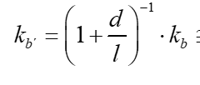
0.84375 | consideralando la cabeza del tornillo
 |  |  |  | fmin | 13687.4
 |  |  |  | fmax | 13834.6
 |  |  |  | fuerza alterna sobre un bulon | 73.6 | sigma alter | 7574745.9907
 |  |  |  | Fuerza media | 13761 | sigma medio | 324395621.53

 |  |  |  |  |  | factor fatiga | 4.01E+00
C a partir de tabla

 |  |  |  | sigma_max nominal | 238.56871874
 |  |  |  | kf*sigma_max_nominal | 1423.8258272 | >Sy nominal

 |  |  |  | sigma_a_nom | 3014312.8126
 |  |  |  | sigma_m_nominal | 235554405.93

